TOP
LIQUOR.com

在庫検索：
SEARCH

New Arrive 新着入荷
Ranking 人気のお酒


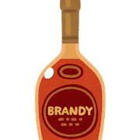
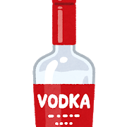
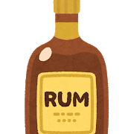
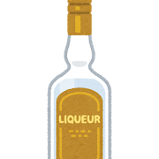

酒A
酒B
酒C
酒D
酒E

検索結果表示
LIQUOR.com

在庫検索：
おいしいお酒
SEARCH

RESULT 検索結果

酒A
酒B
酒C
酒D
酒E

New Arrive 新着入荷
Ranking 人気のお酒

取り置き依頼
LIQUOR.com

在庫検索：
おいしいお酒
SEARCH

RESULT 検索結果
酒A
・取扱店：酒屋X
・前日の在庫数：10本
取り置きを依頼しますか？

取り置きを依頼する
キャンセル
酒A
酒B
酒C
酒D
酒E

New Arrive 新着入荷
Ranking 人気のお酒

